ผังอะไหล่
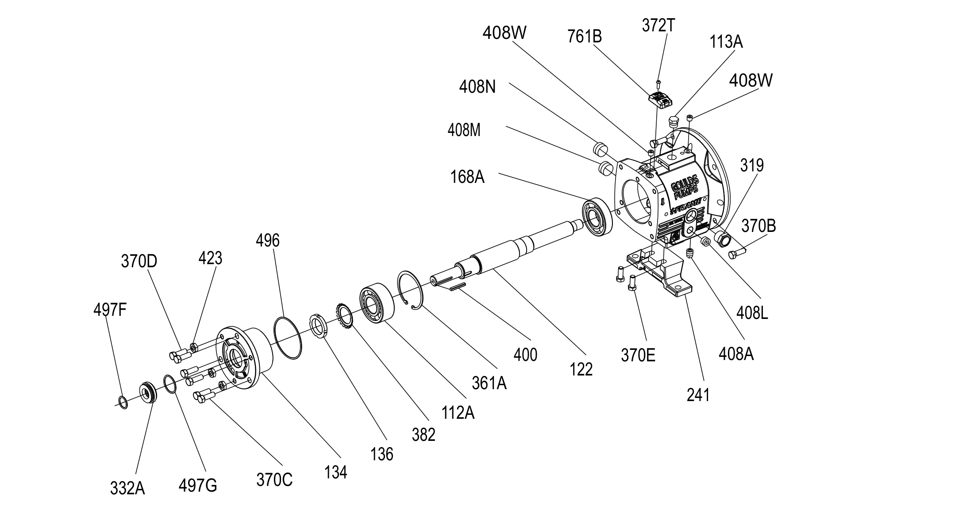
ผังอะไหล่ (Exploded view) — MTi
Goulds IOM 3196 i-FRAME — Figure 142: MTi bearing-frame exploded view

